American
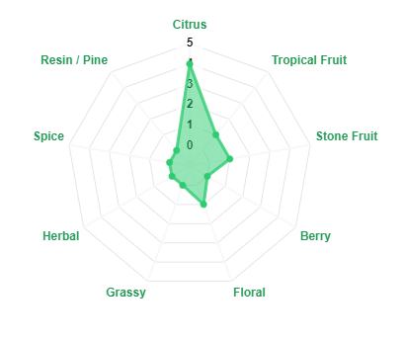
Chmiel | Aromaty ogólnie | Aromaty 'dokładnie' | Dodatkowe linki
Amarillo | Owoce tropikalne | Pomarańcza | AMARILLO
 | Owoce cytrusowe | Cytryna
 | Kwiecisty | Grejpfrut | AMARILLO
 | Typ chmielu | Melon
 | Aromatyczny | Morela | AMARILLO

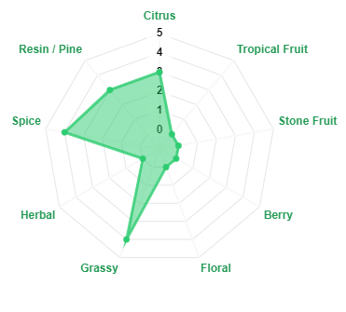
Chmiel | Aromaty ogólnie | Aromaty 'dokładnie' | Dodatkowe linki
Apollo | Owoce cytrusowe, grejpfrut | Grejpfrut | APOLLO
 | Nuty żywiczne | Limonka
 | Nuty trawiaste | Pomarańcza | APOLLO
 | Typ chmielu | Sosna
 | Goryczkowy | Cannabis | APOLLO
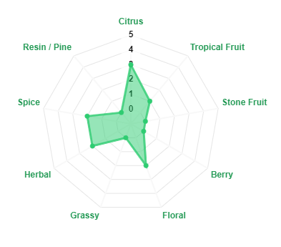
Chmiel | Aromaty ogólnie | Aromaty 'dokładnie' | Dodatkowe linki
Cascade | Kwiatowy | Grejpfrut | CASCADE
 | Owoce cytrusowe, grejpfrut | Pomarańcza
 | Nuty korzenne | Aromaty trawiaste | CASCADE
 | Typ chmielu | Aromaty ziołowe
 | Aromatyczny i goryczkowy | Igły sosnowe | CASCADE

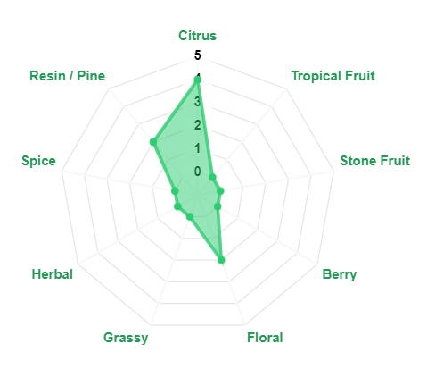
Chmiel | Aromaty ogólnie | Aromaty 'dokładnie' | Dodatkowe linki
Centennial | Kwiatowy | Grejpfrut | CENTENNIAL
 | Owoce cytrusowe | Rumianek
 | Nuty żywiczne | Igły sosnowe | CENTENNIAL
 | Nuty korzenne | Mandarynka
 | Typ chmielu | Cytryna | CENTENNIAL
 | Aromatyczny i goryczkowy | Aromaty ziołowe

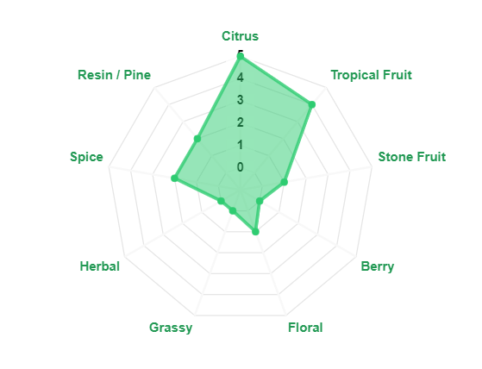

Chmiel | Aromaty ogólnie | Aromaty 'dokładnie' | Dodatkowe linki
Citra | Owoce tropikalne | Agrest | CITRA
 | Owoce cytrusowe | Grejpfrut
 | Nuty korzenne | Liczi | CITRA
 | Typ chmielu | Pelargonia
 | Aromatyczny i goryczkowy | Limonka | CITRA

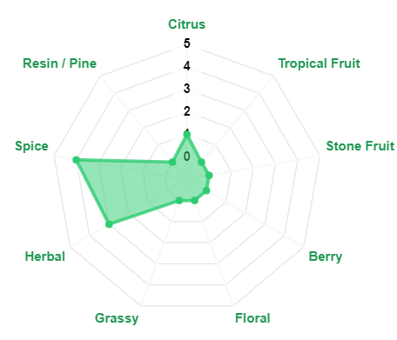
Chmiel | Aromaty ogólnie | Aromaty 'dokładnie' | Dodatkowe linki
CTZ | Przyprawowe | Czarny pieprz | CTZ.
 | Ziołowe | Lukrecja
 | Żywiczny | Curry | CTZ.
 | Nuty cytrusowe | Igły sosnowe
 | Typ chmielu | Cannabis | CTZ.
 | Aromatyczny i goryczkowy | Cytryna
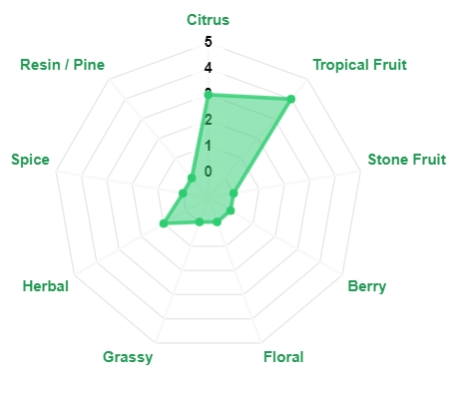
Chmiel | Aromaty ogólnie | Aromaty 'dokładnie' | Dodatkowe linki
El Dorado | Owoce tropikalne | Gruszka | EL_DORADO
 | Nuty żywiczne | Arbuz
 | Nuty owocowe | Ananas | EL_DORADO
 | Typ chmielu | Mango
 | Aromatyczny i goryczkowy | Owoce pestkowe | EL_DORADO

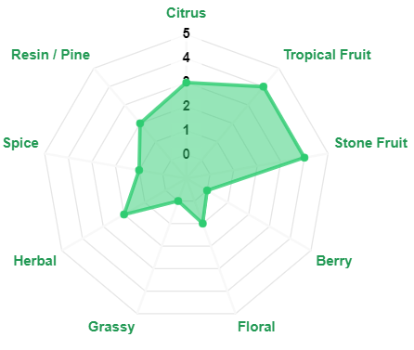
Chmiel | Aromaty ogólnie | Aromaty 'dokładnie' | Dodatkowe linki
Idaho 7 | Owoce cytrusowe | Morela | IDAHO_7
 | Owoce tropikalne | Pomarańcza
 | Żywiczny | Grejpfrut | IDAHO_7
 | Nuty kwiatowe | Igły sosnowe
 | Typ chmielu | Ziemisty | IDAHO_7
 | Aromatyczny | Nuty czarnej herbaty
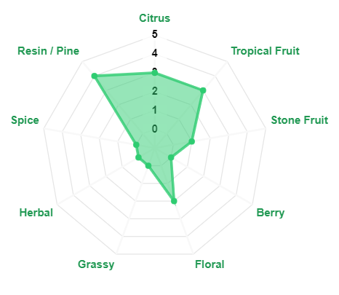
Chmiel | Aromaty ogólnie | Aromaty 'dokładnie' | Dodatkowe linki
Mosaic | Owoce tropikalne, cytrusowe | Jagoda | MOSAIC
 | Żywiczny | Mandarynka
 | Korzenny | Papaja | MOSAIC
 | Nuty kwiatowe | Róża
 | Typ chmielu | Guma balonowa | MOSAIC
 | Aromatyczny i goryczkowy | Trawa

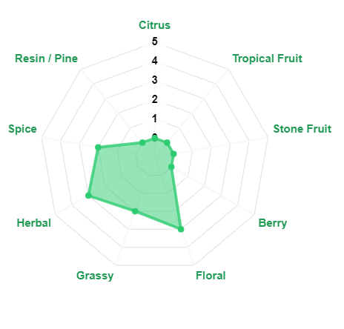
Chmiel | Aromaty ogólnie | Aromaty 'dokładnie' | Dodatkowe linki
Pahto | Neutralny | Neutralna, czysta, gładka gorycz | PAHTO
 | Ziołowy | Delikatne aromaty:
 | Ziemisty | - ziołowe | PAHTO
 | Typ chmielu | - ziemiste
 | Supergoryczkowy | - kwiatowe | PAHTO
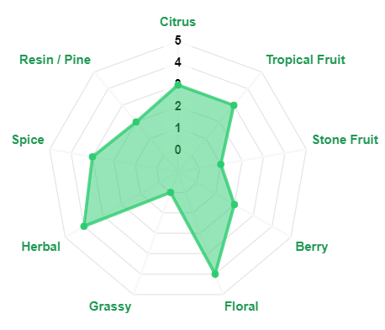
Chmiel | Aromaty ogólnie | Aromaty 'dokładnie' | Dodatkowe linki
Pekko | Kwiatowy | Cytryna | PEKKO
 | Owoce cytrusowe | Tymianek
 | Ziołowy | Mięta | PEKKO
 | Typ chmielu | Ogórek
 | Aromatyczny i goryczkowy | Szałwia | PEKKO
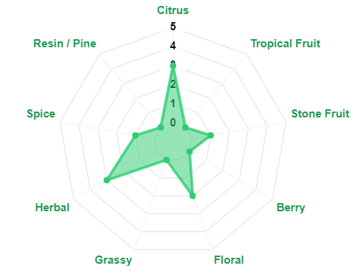
Chmiel | Aromaty ogólnie | Aromaty 'dokładnie' | Dodatkowe linki
Sabro | Owoce tropikalne | Mandarynka | SABRO
 | Owoce pestkowe | Kokos
 | Owoce cytrusowe | Nuty cedru | SABRO
 | Nuty ziołowe | Nuty wanilii
 | Typ chmielu | Nuty mięty | SABRO
 | Aromatyczny

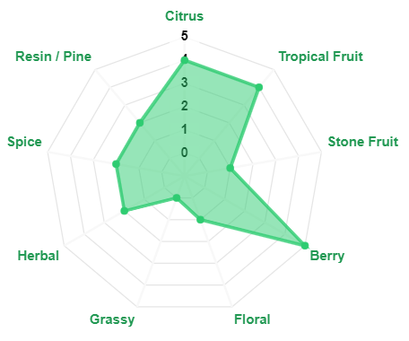
Chmiel | Aromaty ogólnie | Aromaty 'dokładnie' | Dodatkowe linki
Simcoe | Owoce cytrusowe | Grejpfrut | SIMCOE
 | Owoce tropikalne | Marakuja
 | Nuty ziemiste | Igły sosnowe | SIMCOE
 | Nuty ziołowe | Jagody
 | Typ chmielu | Morela | SIMCOE
 | Aromatyczny i goryczkowy

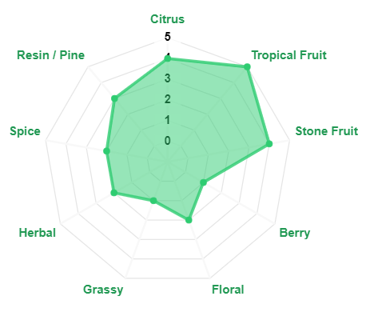
Chmiel | Aromaty ogólnie | Aromaty 'dokładnie' | Dodatkowe linki
Strata | Owoce tropikalne | Cannabis | STRATA
 | Owoce cytrusowe | Grejpfrut
 | Trawiaste | Marakuja | STRATA
 | Typ chmielu | Suszone papryczki chili
 | Aromatyczny i goryczkowy | Truskawka | STRATA
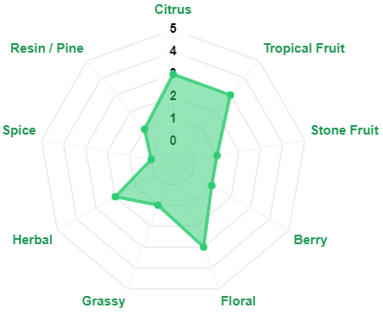
Chmiel | Aromaty ogólnie | Aromaty 'dokładnie' | Dodatkowe linki
Talus | Owoce cytrusowe | Grejpfrut | TALUS
 | Owoce tropikalne | Róża
 | Kwiatowy | Igły sosnowe | TALUS
 | Typ chmielu | Szałwia
 | Aromatyczny | Dąb | TALUS

New Zealand
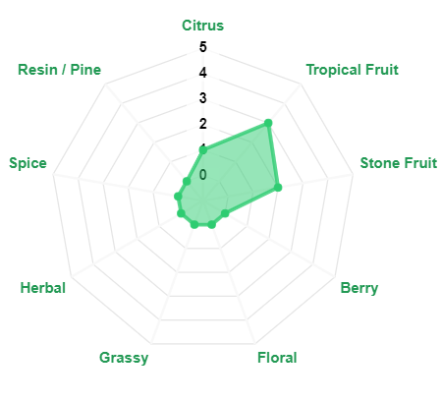
Chmiel | Aromaty ogólnie | Aromaty 'dokładnie' | Dodatkowe linki
Kohatu | Owoce tropikalne | Limonka | KOHATU
 | Igły sosnowe | Igły sosnowe
 | Nuty kwiatowe | Ananas | KOHATU
 | Typ chmielu | Jagody
 | Głównie aromatyczny |  | KOHATU
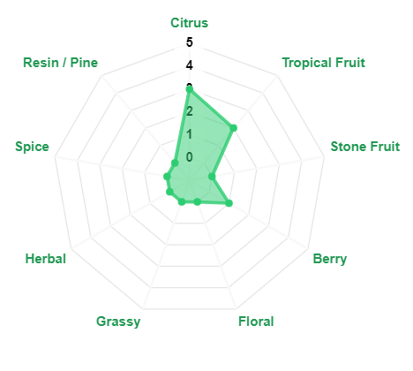
Chmiel | Aromaty ogólnie | Aromaty 'dokładnie' | Dodatkowe linki
Motueka | Owoce tropikalne | Cytryna | MOTUEKA
 | Owoce cytrusowe | Mojito
 | Nuty ziołowe | Limonka | MOTUEKA
 | Typ chmielu | Bazylia
 | Aromatyczny i goryczkowy | Rozmaryn | MOTUEKA
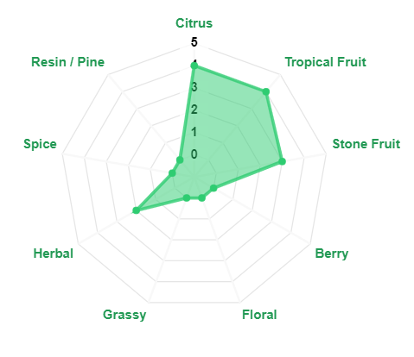
Chmiel | Aromaty ogólnie | Aromaty 'dokładnie' | Dodatkowe linki
Nectaron | Owoce tropikalne | Ananas | NECTARON
 | Owoce cytrusowe | Marakuja
 | Owoce pestkowe | Brzoskwinia | NECTARON
 | Typ chmielu | Grejpfrut
 | Aromatyczny | Morela | NECTARON

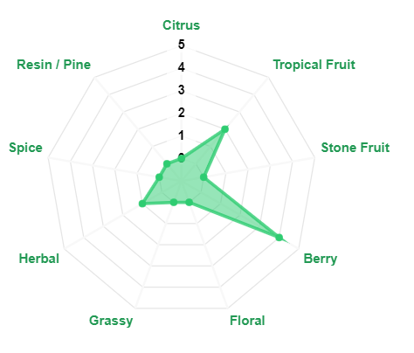
Chmiel | Aromaty ogólnie | Aromaty 'dokładnie' | Dodatkowe linki
Nelson Sauvin | Słodkie owoce tropikalne | Agrest | NELSON_SAUVIN
 | Agrest | Białe winogrona (wino)
 | Białe winogrona | Marakuja | NELSON_SAUVIN
 | Typ chmielu | Limonka
 | Głównie aromatyczny | Igły sosnowe | NELSON_SAUVIN

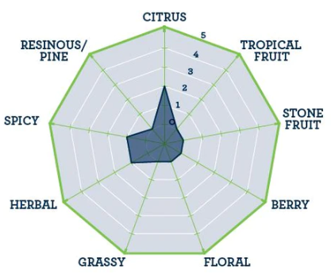
Chmiel | Aromaty ogólnie | Aromaty 'dokładnie' | Dodatkowe linki
Riwaka | Owoce tropikalne | Grejpfrut | RIWAKA
 | Owoce cytrusowe | Marakuja
 | Nuty kwiatowe | Kumkwat | RIWAKA
 | Typ chmielu | Cytrusy
 | Aromatyczny |  | RIWAKA

Australia
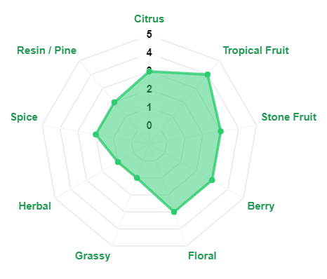
Chmiel | Aromaty ogólnie | Aromaty 'dokładnie' | Dodatkowe linki
Ella | Kwiatowy | Pomarańcza bergamota | ELLA
 | Owoce tropikalne | Szałwia
 | Delikatne przyprawy | Lawenda | ELLA
 | Nuty grejpfrutowe | Melisa
 | Typ chmielu | Anyż | ELLA
 | Aromatyczny i goryczkowy

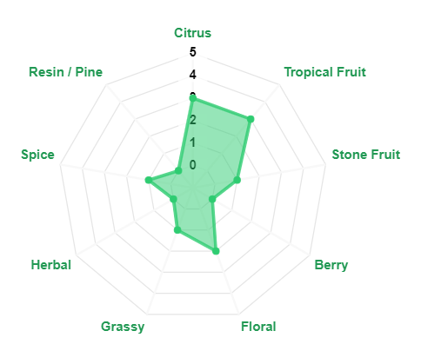
Chmiel | Aromaty ogólnie | Aromaty 'dokładnie' | Dodatkowe linki
Enigma | Owoce tropikalne | Malina | ENIGMA
 | Jagody | Czerwona porzeczka
 | Owoce pestkowe | Białe winogrona (wino) | ENIGMA
 | Typ chmielu | Melon cukrowy (kantalupa)
 | Aromatyczny |  | ENIGMA
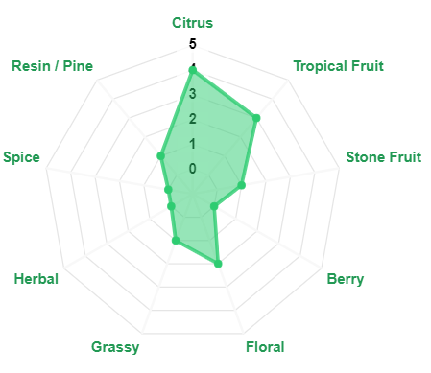
Chmiel | Aromaty ogólnie | Aromaty 'dokładnie' | Dodatkowe linki
Galaxy | Owoce cytrusowe | Marakuja | GALAXY
 | Owoce tropikalne | Brzoskwinia
 | Nuty trawiaste | Ananas | GALAXY
 | Typ chmielu | Czarna porzeczka
 | Aromatyczny i goryczkowy | Cannabis | GALAXY

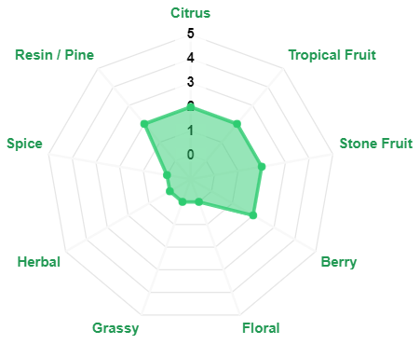
Chmiel | Aromaty ogólnie | Aromaty 'dokładnie' | Dodatkowe linki
Topaz | Owoce tropikalne | Liczi | TOPAZ
 | Trawiasty, żywiczny | Goździki
 | Nuty przyprawowe | Igły sosnowe | TOPAZ
 | Typ chmielu | Ziemisty
 | Aromatyczny i goryczkowy | Marakuja | TOPAZ
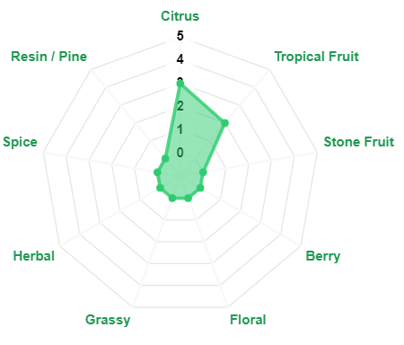
Chmiel | Aromaty ogólnie | Aromaty 'dokładnie' | Dodatkowe linki
Vic Secret | Owoce tropikalne | Ananas | VIC_SECRET
 | Ziołowy | Igły sosnowe
 | Żywiczny | Marakuja | VIC_SECRET
 | Typ chmielu | Nuty ziemiste
 | Aromatyczny i goryczkowy |  | VIC_SECRET
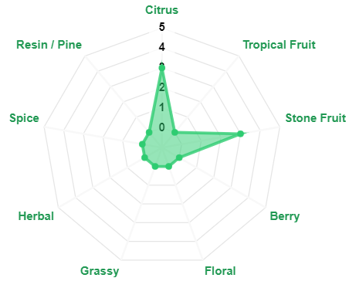
Chmiel | Aromaty ogólnie | Aromaty 'dokładnie' | Dodatkowe linki
Wai-iti | Owoce cytrusowe | Limonka | WAI-ITI
 | Owoce pestkowe | Mandarynka
 | Typ chmielu | Morela | WAI-ITI
 | Aromatyczny | Brzoskwinia
 |  |  | WAI-ITI

Polska
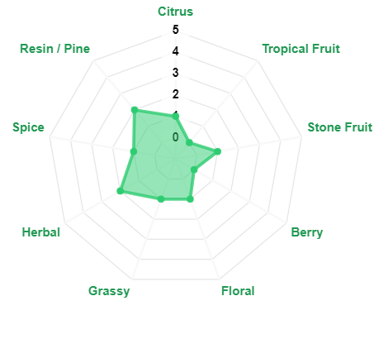
Chmiel | Aromaty ogólnie | Aromaty 'dokładnie' | Dodatkowe linki
Lubelski | Kwiatowy | Bergamotka | LUBELSKI
 | Ziołowe, trawiaste | Cynamon
 | Korzenne | Magnolia | LUBELSKI
 | Typ chmielu | Lawenda
 | Aromatyczny | Herbata z cytryną | LUBELSKI

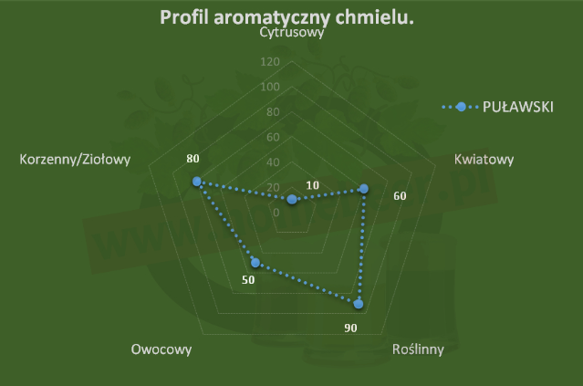
Chmiel | Aromaty ogólnie | Aromaty 'dokładnie' | Dodatkowe linki
Puławski | Ziemisty | Białe winogrona | PUŁAWSKI
 | Trawiasty | Goździki
 | Ziołowy | Papaja | PUŁAWSKI
 | Owocowo - kwiatowy | Herbata z cytryną
 | Typ chmielu |  | PUŁAWSKI
 | Aromatyczny i goryczkowy

